Sheet1
과목명 | 마이크로프로세서 및 실습
분반 | 2분반
학번 | 2013136105
이름 | 이현희
과제명 | 스마트 커튼
번호 | 부품명 | 단가 | 수량(EA) | 가격 | 링크 | 사진
1 | 블루투스 ( Bluetooth ) - 직렬포트 모듈 HC-06 (DIP) | 13,000 | 1 | 13,000 | http://www.devicemart.co.kr/1272836
2 | CdS Cell (GL5528) | 200 | 10 | 2,000 | http://www.devicemart.co.kr/33218
3 | DHT11 온습도 센서모듈 [SZH-EK024] | 3,300 | 1 | 3,300 | http://www.devicemart.co.kr/1278926
4 | 스텝모터 (42HS40-1704A05) | 20,000 | 1 | 20,000 | http://www.devicemart.co.kr/1078176 | 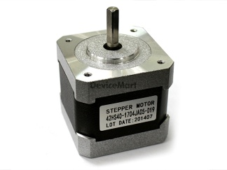
5 | 아두이노 L298P 모터 쉴드 | 33,000 | 1 | 33,000 | http://xdream.godo.co.kr/shop/goods/ goods_view.php?goodsno= 2734&category=007002
6 | 아두이노 1602 캐릭터 LCD 병렬제어모듈 [DIS030004] | 6,900 | 1 | 6,900 | http://www.devicemart.co.kr/1322009

 |  |  | 최종가격 | 78,200

